상품제안서
CIH912 그린리빙 모던한 미끄럼방지 메모리폼 사무실 집중 방석 | 상품코드: F28010

 |  |  |  |  |  |  | 02-412-0044 | www.easy1.co.kr
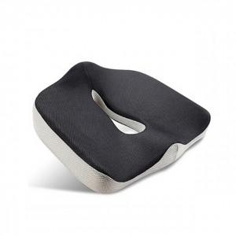

【상세/제작정보】

【인쇄/포장옵션】 | 실크 / 포장불가능

【공급단가】 | 수량 | 20~ | 50~ | 100~ | 300~ | 500~
*VAT별도 | 단가 | 25,920원 | 25,480원 | 24,840원 | 24,400원 | 23,760원

【상품 URL】 | https://dev.easy1.co.kr:443/src/goods_detail.php?gdno=28010

